CATALOGO
FOTO "CONTROL + H" | CODIGO | DESCRIPCION - Insertar fila: "CONTROL+f" | PRECIO | STOCK
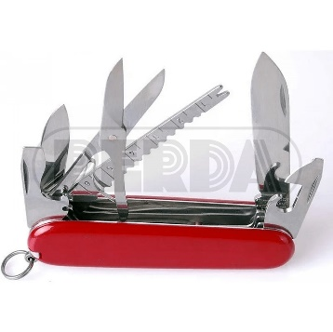 | 8520209 | CORTAPLUMAS 17 FUNCIONES 4209 | $ 700.00 | 11
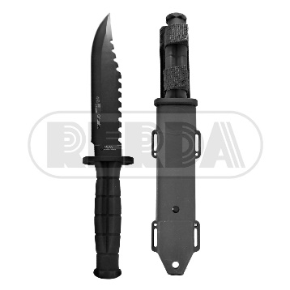 | 8521100 | CUCHILLO COLUMBIA C/FUNDA RIGIDA IMP | $ 1,200.00 | 104
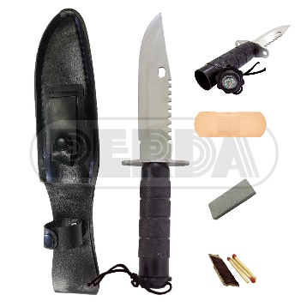 | 8521102 | CUCHILLO NEGRO C/FUNDA Y AFILADOR IMP | $ 1,100.00 | 108
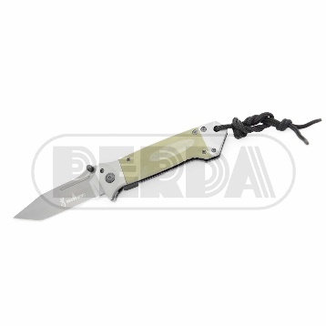 | 8521303 | NAVAJA BROWNING DA73-1 IMP 0005 | $ 900.00 | 1
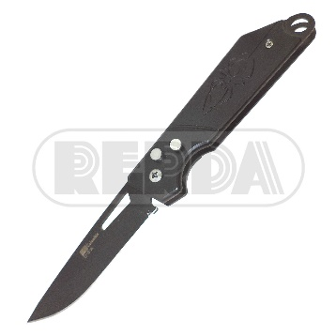 | 8521301 | NAVAJA COLUMBIA SPIDER SAQUE RAPIDO IMP | $ 250.00 | 76
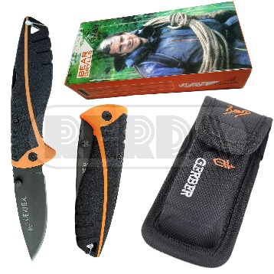 | 8521302 | NAVAJA GERBER GRIS Y NARANJA C/FUNDA IMP | $ 800.00 | 91
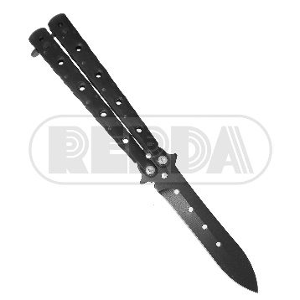 | 8520866 | NAVAJA MARIPOSA NEGRA 86B LUG | $ 665.50 | 8
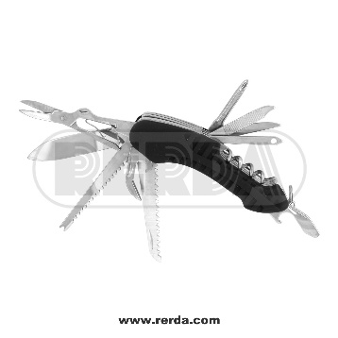 | 8521305 | NAVAJA MULTIUSO IMP | $ 400.00 | 83
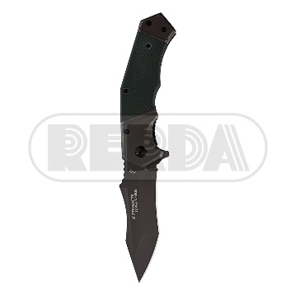 | 8521304 | NAVAJA STRIDER KNIVES 352 IMP 0005 | $ 900.00 | 48
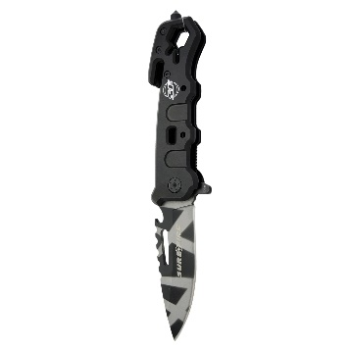 | 8521306 | NAVAJA SUREFIRE D38 5542 ROMPE VIDRIO IM | $ 1,200.00 | 334
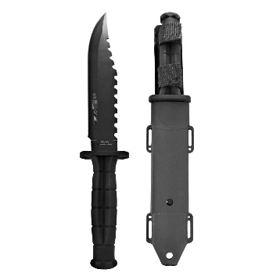 | 8521100 | CUCHILLO COLUMBIA C/FUNDA RIGIDA IMP | $ 1,200.00 | 104
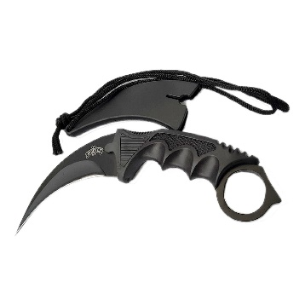 | 8521063 | CUCHILLO 19CM KARAMBIT NEGRO 17/4,24 | $ 900.00 | 205
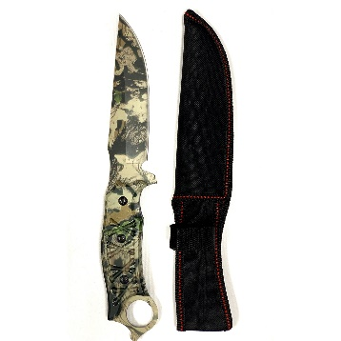 | 8521036 | CUCHILLO 30CM CAMU BOSQUE 16-305/3,6 | $ 1,100.00 | 50
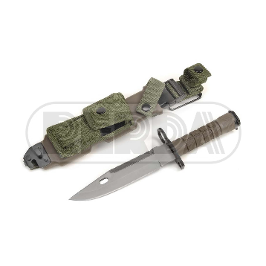 | 8521014 | CUCHILLO CON FUNDA VERDE 6 TK063 6-7,7/2 | $ 3,200.00 | 62
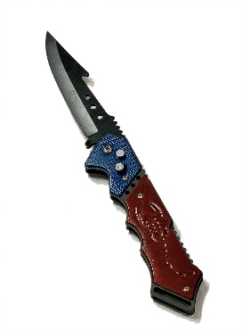 | 8520813 | NAVAJA COLUMBIA ESCORPION SAQUE RAPIDO 1 | $ 250.00 | 126
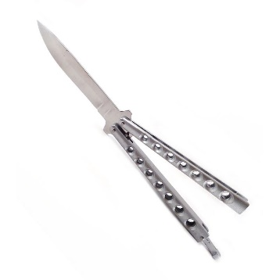 | 8520230 | NAVAJA MARIPOSA GRIS 19-12/3 | $ 500.00 | 147
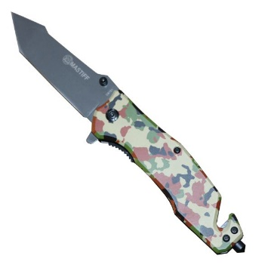 | 8520162 | NAVAJA 21CM MASTIFF/CAMUFLADA 14-28/3 | $ 1,100.00 | 54
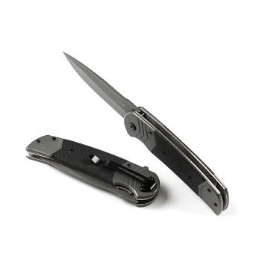 | 8520110 | NAVAJA 21CM BUCK/GRIS DA139 10-3/3 | $ 1,300.00 | 26
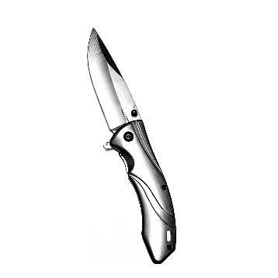 | 8520102 | NAVAJA 21CM MASTIFF/GRIS DA162 9-11/3 | $ 1,200.00 | 43

